SD-1
SÜPERDENİZ AYDINLATMA |  |  |  |  |  | Metin KEKEVE
 |  |  |  | Adres | : | Büyük Piyale Paşa Caddesi Selçuk Sokak
 |  |  |  |  |  | No:2/A Okmeydanı/Beyoğlu/İstanbul
 |  |  |  | Telefon | : | 0212 254 95 80
 |  |  |  | Fax | : | 0212 235 12 26
 |  |  |  | Site | : | www.superdenizaydinlatma.com
İMALAT-SATIŞ VE DAHİLİ TİCARET |  |  |  | Mail | : | superdenizaydinlatma@gmail.com

Ürün Bilgilendirme Formu

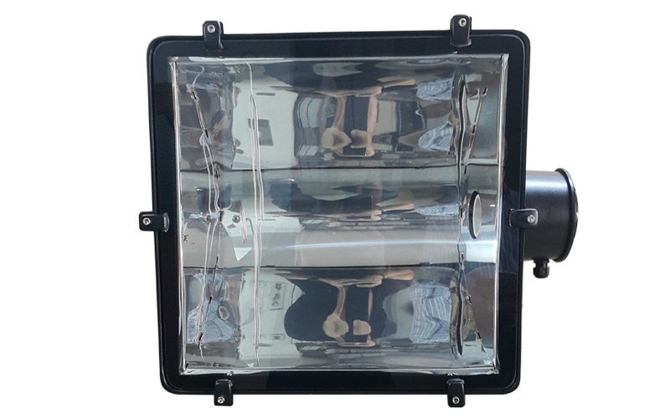
1.Ürün Bilgisi
Ürün Kodu |  | : | SD-1 İP65
Ürün Adı |  | : | 2000 W Simetrik Projektör
Gövde |  | : | Aleminyum Döküm
Reflektör |  | : | Aleminyum Reflektör
Duy |  | : | E 40 Porselen Duy
Boya |  | : | Statik Toz Boya
Conta |  | : | Yanmaz Silikon Lastik
Cam |  | : | Isıya ve Darbeye Dayanıklı Cam
Ağırlık |  | : | 17.5 KG
Ebat |  | : | En : 51 CM,Yükseklik: 50 CM
Derinlik |  | : | 25 CM

2.Ürün Özellikleri
1- | Spor Sahaları, Stadlar, Tüneller, Büyük Reklam Tabelaları, Büyük Park alanlarında kullanılabilir.
2- | Yük gemileri dış aydınlatmalarında kullanılabilir.
3- | Fabrika dış aydınlatmalarında kullanılabilir.
4- | Yüksek darbeye karşı dayanıklıdır.
5- | Yüksek ısıya karşı dayanıklıdır.
6- | Elektrik kaçağına karşı dayanıklıdır.
7- | Su kaçağına ve yağmura karşı dayanıklıdır.

3.Güvenlik Önlemleri
1- | Tehlike! Dikkat Elektrik Şoku!
2- | Ürün içerisine müdahale etmeden önce, ürünün enerjisini kesiniz.
3- | Ürünün zarar görmemesi için, ürün içerisine toz, yanıcı gaz ve yabancı maddelerin girmesine izin vermeyiniz.
4- | Ürün iç bağlantıları yapılırken, yüksek sıcaklık, nemli, su damlayan, tozlu, titreşimli, elektrik şoku olan ortamlardan uzak yerde kurulum yapılmalıdır.
5- | Ürün bağlantı vidalarını, su ve toz geçirmeyecek şekilde ayrıca, cam ve parça deformasyonu yapmayacak şekilde sıkınız.
6- | Ürüne müdahale ederken yüksek ısı olması durumunu göz önünde bulundurunuz.
7- | Üründe güç anahtarı ve sigorta yoktur. Eğer zorunlu ise lütfen en korunaklı şekilde bağlantı yapınız.
8- | Ürün temizliğini yumuşak ve kuru bir bez ile yapınız.
9- | Hayati tehlike bulunduran tüm durumlardan uzak durunuz.

SD-2
SÜPERDENİZ AYDINLATMA |  |  |  |  |  | Metin KEKEVE
 |  |  |  | Adres | : | Büyük Piyale Paşa Caddesi Selçuk Sokak
 |  |  |  |  |  | No:2/A Okmeydanı/Beyoğlu/İstanbul
 |  |  |  | Telefon | : | 0212 254 95 80
 |  |  |  | Fax | : | 0212 235 12 26
 |  |  |  | Site | : | www.superdenizaydinlatma.com
İMALAT-SATIŞ VE DAHİLİ TİCARET |  |  |  | Mail | : | superdenizaydinlatma@gmail.com

Ürün Bilgilendirme Formu

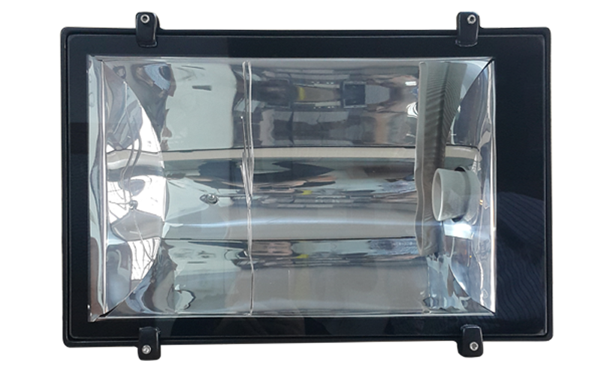
1.Ürün Bilgisi
Ürün Kodu |  | : | SD-2 İP65
Ürün Adı |  | : | 1000 W Simetrik Projektör
Gövde |  | : | Aleminyum Döküm
Reflektör |  | : | Aleminyum Reflektör
Duy |  | : | E 40 Porselen Duy
Boya |  | : | Statik Toz Boya
Conta |  | : | Yanmaz Silikon Lastik
Cam |  | : | Isıya ve Darbeye Dayanıklı Cam
Ağırlık |  | : | 11 KG
Ebat |  | : | En : 57 CM,Yükseklik: 37 CM
Derinlik |  | : | 20 CM

2.Ürün Özellikleri
1- | Spor Sahaları, Stadlar, Tüneller, Büyük Reklam Tabelaları, Büyük Park alanlarında kullanılabilir.
2- | Yük gemileri dış aydınlatmalarında kullanılabilir.
3- | Fabrika dış aydınlatmalarında kullanılabilir.
4- | Yüksek darbeye karşı dayanıklıdır.
5- | Yüksek ısıya karşı dayanıklıdır.
6- | Elektrik kaçağına karşı dayanıklıdır.
7- | Su kaçağına ve yağmura karşı dayanıklıdır.

3.Güvenlik Önlemleri
1- | Tehlike! Dikkat Elektrik Şoku!
2- | Ürün içerisine müdahale etmeden önce, ürünün enerjisini kesiniz.
3- | Ürünün zarar görmemesi için, ürün içerisine toz, yanıcı gaz ve yabancı maddelerin girmesine izin vermeyiniz.
4- | Ürün iç bağlantıları yapılırken, yüksek sıcaklık, nemli, su damlayan, tozlu, titreşimli, elektrik şoku olan ortamlardan uzak yerde kurulum yapılmalıdır.
5- | Ürün bağlantı vidalarını, su ve toz geçirmeyecek şekilde ayrıca, cam ve parça deformasyonu yapmayacak şekilde sıkınız.
6- | Ürüne müdahale ederken yüksek ısı olması durumunu göz önünde bulundurunuz.
7- | Üründe güç anahtarı ve sigorta yoktur. Eğer zorunlu ise lütfen en korunaklı şekilde bağlantı yapınız.
8- | Ürün temizliğini yumuşak ve kuru bir bez ile yapınız.
9- | Hayati tehlike bulunduran tüm durumlardan uzak durunuz.

SD-3
SÜPERDENİZ AYDINLATMA |  |  |  |  |  | Metin KEKEVE
 |  |  |  | Adres | : | Büyük Piyale Paşa Caddesi Selçuk Sokak
 |  |  |  |  |  | No:2/A Okmeydanı/Beyoğlu/İstanbul
 |  |  |  | Telefon | : | 0212 254 95 80
 |  |  |  | Fax | : | 0212 235 12 26
 |  |  |  | Site | : | www.superdenizaydinlatma.com
İMALAT-SATIŞ VE DAHİLİ TİCARET |  |  |  | Mail | : | superdenizaydinlatma@gmail.com

Ürün Bilgilendirme Formu

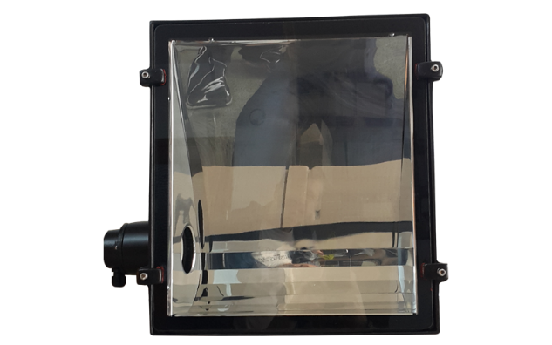
1.Ürün Bilgisi
Ürün Kodu |  | : | SD-3 İP65
Ürün Adı |  | : | 1000 W Asimetrik Projektör
Gövde |  | : | Aleminyum Döküm
Reflektör |  | : | Aleminyum Reflektör
Duy |  | : | E 40 Porselen Duy
Boya |  | : | Statik Toz Boya
Conta |  | : | Yanmaz Silikon Lastik
Cam |  | : | Isıya ve Darbeye Dayanıklı Cam
Ağırlık |  | : | 11 KG
Ebat |  | : | En : 42 CM,Yükseklik: 47 CM
Derinlik |  | : | 20 CM

2.Ürün Özellikleri
1- | Spor Sahaları, Stadlar, Tüneller, Büyük Reklam Tabelaları, Büyük Park alanlarında kullanılabilir.
2- | Yük gemileri dış aydınlatmalarında kullanılabilir.
3- | Fabrika dış aydınlatmalarında kullanılabilir.
4- | Yüksek darbeye karşı dayanıklıdır.
5- | Yüksek ısıya karşı dayanıklıdır.
6- | Elektrik kaçağına karşı dayanıklıdır.
7- | Su kaçağına ve yağmura karşı dayanıklıdır.

3.Güvenlik Önlemleri
1- | Tehlike! Dikkat Elektrik Şoku!
2- | Ürün içerisine müdahale etmeden önce, ürünün enerjisini kesiniz.
3- | Ürünün zarar görmemesi için, ürün içerisine toz, yanıcı gaz ve yabancı maddelerin girmesine izin vermeyiniz.
4- | Ürün iç bağlantıları yapılırken, yüksek sıcaklık, nemli, su damlayan, tozlu, titreşimli, elektrik şoku olan ortamlardan uzak yerde kurulum yapılmalıdır.
5- | Ürün bağlantı vidalarını, su ve toz geçirmeyecek şekilde ayrıca, cam ve parça deformasyonu yapmayacak şekilde sıkınız.
6- | Ürüne müdahale ederken yüksek ısı olması durumunu göz önünde bulundurunuz.
7- | Üründe güç anahtarı ve sigorta yoktur. Eğer zorunlu ise lütfen en korunaklı şekilde bağlantı yapınız.
8- | Ürün temizliğini yumuşak ve kuru bir bez ile yapınız.
9- | Hayati tehlike bulunduran tüm durumlardan uzak durunuz.

SD-4
SÜPERDENİZ AYDINLATMA |  |  |  |  |  | Metin KEKEVE
 |  |  |  | Adres | : | Büyük Piyale Paşa Caddesi Selçuk Sokak
 |  |  |  |  |  | No:2/A Okmeydanı/Beyoğlu/İstanbul
 |  |  |  | Telefon | : | 0212 254 95 80
 |  |  |  | Fax | : | 0212 235 12 26
 |  |  |  | Site | : | www.superdenizaydinlatma.com
İMALAT-SATIŞ VE DAHİLİ TİCARET |  |  |  | Mail | : | superdenizaydinlatma@gmail.com

Ürün Bilgilendirme Formu

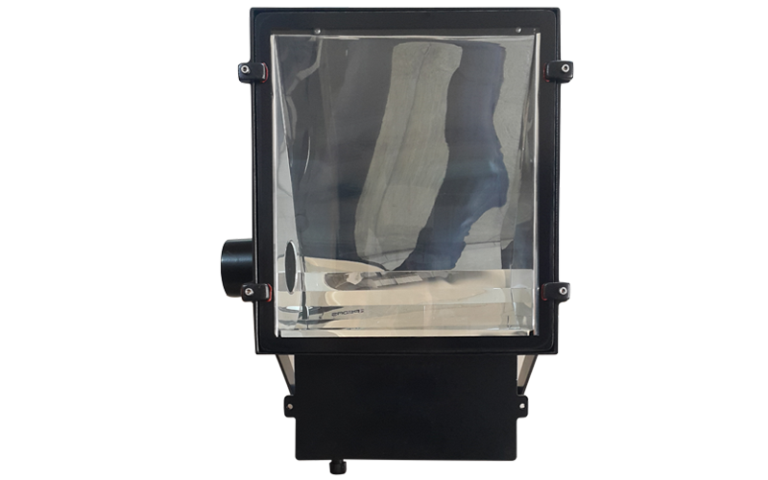
1.Ürün Bilgisi
Ürün Kodu |  | : | SD-4 İP65
Ürün Adı |  | : | 1000 W Asimetrik Kutulu Projektör
Gövde |  | : | Aleminyum Döküm
Reflektör |  | : | Aleminyum Reflektör
Duy |  | : | E 40 Porselen Duy
Boya |  | : | Statik Toz Boya
Conta |  | : | Yanmaz Silikon Lastik
Cam |  | : | Isıya ve Darbeye Dayanıklı Cam
Ağırlık |  | : | 14.9 KG
Ebat |  | : | En : 42 CM,Yükseklik: 47 CM
Derinlik |  | : | 20 CM

2.Ürün Özellikleri
1- | Spor Sahaları, Stadlar, Tüneller, Büyük Reklam Tabelaları, Büyük Park alanlarında kullanılabilir.
2- | Yük gemileri dış aydınlatmalarında kullanılabilir.
3- | Fabrika dış aydınlatmalarında kullanılabilir.
4- | Yüksek darbeye karşı dayanıklıdır.
5- | Yüksek ısıya karşı dayanıklıdır.
6- | Elektrik kaçağına karşı dayanıklıdır.
7- | Su kaçağına ve yağmura karşı dayanıklıdır.

3.Güvenlik Önlemleri
1- | Tehlike! Dikkat Elektrik Şoku!
2- | Ürün içerisine müdahale etmeden önce, ürünün enerjisini kesiniz.
3- | Ürünün zarar görmemesi için, ürün içerisine toz, yanıcı gaz ve yabancı maddelerin girmesine izin vermeyiniz.
4- | Ürün iç bağlantıları yapılırken, yüksek sıcaklık, nemli, su damlayan, tozlu, titreşimli, elektrik şoku olan ortamlardan uzak yerde kurulum yapılmalıdır.
5- | Ürün bağlantı vidalarını, su ve toz geçirmeyecek şekilde ayrıca, cam ve parça deformasyonu yapmayacak şekilde sıkınız.
6- | Ürüne müdahale ederken yüksek ısı olması durumunu göz önünde bulundurunuz.
7- | Üründe güç anahtarı ve sigorta yoktur. Eğer zorunlu ise lütfen en korunaklı şekilde bağlantı yapınız.
8- | Ürün temizliğini yumuşak ve kuru bir bez ile yapınız.
9- | Hayati tehlike bulunduran tüm durumlardan uzak durunuz.

SD-5
SÜPERDENİZ AYDINLATMA |  |  |  |  |  | Metin KEKEVE
 |  |  |  | Adres | : | Büyük Piyale Paşa Caddesi Selçuk Sokak
 |  |  |  |  |  | No:2/A Okmeydanı/Beyoğlu/İstanbul
 |  |  |  | Telefon | : | 0212 254 95 80
 |  |  |  | Fax | : | 0212 235 12 26
 |  |  |  | Site | : | www.superdenizaydinlatma.com
İMALAT-SATIŞ VE DAHİLİ TİCARET |  |  |  | Mail | : | superdenizaydinlatma@gmail.com

Ürün Bilgilendirme Formu

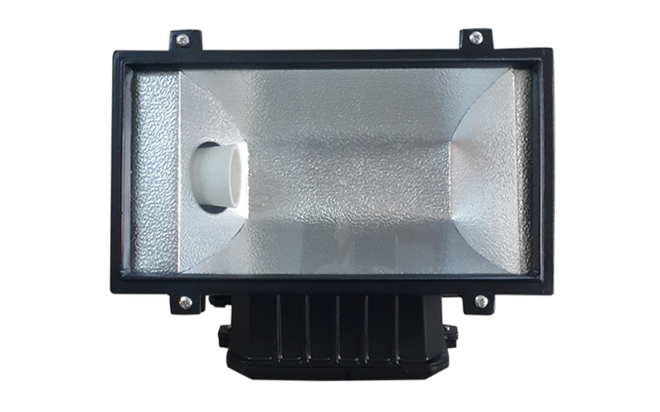
1.Ürün Bilgisi
Ürün Kodu |  | : | SD-5 İP65
Ürün Adı |  | : | 250 W - 400 W Metal Projektör
Gövde |  | : | Aleminyum Döküm
Reflektör |  | : | Aleminyum Reflektör
Duy |  | : | E 40 Porselen Duy
Boya |  | : | Statik Toz Boya
Conta |  | : | Yanmaz Silikon Lastik
Cam |  | : | Isıya ve Darbeye Dayanıklı Cam
Ağırlık |  | : | 6.8 KG
Ebat |  | : | En : 24 CM,Yükseklik: 42 CM
Derinlik |  | : | 15 CM

2.Ürün Özellikleri
1- | Spor Sahaları, Stadlar, Tüneller, Büyük Reklam Tabelaları, Büyük Park alanlarında kullanılabilir.
2- | Fabrika iç ve dış aydınlatmalarında kullanılabilir.
3- | Yüksek darbeye karşı dayanıklıdır.
4- | Yüksek ısıya karşı dayanıklıdır.
5- | Elektrik kaçağına karşı dayanıklıdır.
6- | Su kaçağına ve yağmura karşı dayanıklıdır.

3.Güvenlik Önlemleri
1- | Tehlike! Dikkat Elektrik Şoku!
2- | Ürün içerisine müdahale etmeden önce, ürünün enerjisini kesiniz.
3- | Ürünün zarar görmemesi için, ürün içerisine toz, yanıcı gaz ve yabancı maddelerin girmesine izin vermeyiniz.
4- | Ürün iç bağlantıları yapılırken, yüksek sıcaklık, nemli, su damlayan, tozlu, titreşimli, elektrik şoku olan ortamlardan uzak yerde kurulum yapılmalıdır.
5- | Ürün bağlantı vidalarını, su ve toz geçirmeyecek şekilde ayrıca, cam ve parça deformasyonu yapmayacak şekilde sıkınız.
6- | Ürüne müdahale ederken yüksek ısı olması durumunu göz önünde bulundurunuz.
7- | Üründe güç anahtarı ve sigorta yoktur. Eğer zorunlu ise lütfen en korunaklı şekilde bağlantı yapınız.
8- | Ürün temizliğini yumuşak ve kuru bir bez ile yapınız.
9- | Hayati tehlike bulunduran tüm durumlardan uzak durunuz.

SD-16
SÜPERDENİZ AYDINLATMA |  |  |  |  |  | Metin KEKEVE
 |  |  |  | Adres | : | Büyük Piyale Paşa Caddesi Selçuk Sokak
 |  |  |  |  |  | No:2/A Okmeydanı/Beyoğlu/İstanbul
 |  |  |  | Telefon | : | 0212 254 95 80
 |  |  |  | Fax | : | 0212 235 12 26
 |  |  |  | Site | : | www.superdenizaydinlatma.com
İMALAT-SATIŞ VE DAHİLİ TİCARET |  |  |  | Mail | : | superdenizaydinlatma@gmail.com

Ürün Bilgilendirme Formu

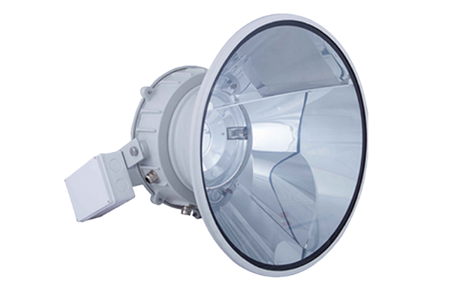
1.Ürün Bilgisi
Ürün Kodu |  | : | SD-16 İP65
Ürün Adı |  | : | Rotasyonel Stad Armatürü
Gövde |  | : | Aleminyum Döküm
Reflektör |  | : | Aleminyum Reflektör
Duy |  | : | K 12-S Kablolu Porselen Duy
Boya |  | : | Statik Toz Boya
Conta |  | : | Yanmaz Silikon Lastik
Cam |  | : | Isıya ve Darbeye Dayanıklı Cam
Ağırlık |  | : | 12.8 KG
Çap |  | : | 52 CM
Derinlik |  | : | 35 CM

2.Ürün Özellikleri
1- | Stad aydınlatmaları için en uygun armatürdür.
2- | Şık görünümü ile Hotel , Plaza, Rezidance gibi lüks yapılar için oldukça uygundur.
3- | Yüksek darbeye karşı dayanıklıdır.
4- | Yüksek ısıya karşı dayanıklıdır.
5- | Elektrik kaçağına karşı dayanıklıdır.
6- | Su kaçağına ve yağmura karşı dayanıklıdır.

3.Güvenlik Önlemleri
1- | Tehlike! Dikkat Elektrik Şoku!
2- | Ürün içerisine müdahale etmeden önce, ürünün enerjisini kesiniz.
3- | Ürünün zarar görmemesi için, ürün içerisine toz, yanıcı gaz ve yabancı maddelerin girmesine izin vermeyiniz.
4- | Ürün iç bağlantıları yapılırken, yüksek sıcaklık, nemli, su damlayan, tozlu, titreşimli, elektrik şoku olan ortamlardan uzak yerde kurulum yapılmalıdır.
5- | Ürün bağlantı vidalarını, su ve toz geçirmeyecek şekilde ayrıca, cam ve parça deformasyonu yapmayacak şekilde sıkınız.
6- | Ürüne müdahale ederken yüksek ısı olması durumunu göz önünde bulundurunuz.
7- | Üründe güç anahtarı ve sigorta yoktur. Eğer zorunlu ise lütfen en korunaklı şekilde bağlantı yapınız.
8- | Ürün temizliğini yumuşak ve kuru bir bez ile yapınız.
9- | Hayati tehlike bulunduran tüm durumlardan uzak durunuz.

SD-17
SÜPERDENİZ AYDINLATMA |  |  |  |  |  | Metin KEKEVE
 |  |  |  | Adres | : | Büyük Piyale Paşa Caddesi Selçuk Sokak
 |  |  |  |  |  | No:2/A Okmeydanı/Beyoğlu/İstanbul
 |  |  |  | Telefon | : | 0212 254 95 80
 |  |  |  | Fax | : | 0212 235 12 26
 |  |  |  | Site | : | www.superdenizaydinlatma.com
İMALAT-SATIŞ VE DAHİLİ TİCARET |  |  |  | Mail | : | superdenizaydinlatma@gmail.com

Ürün Bilgilendirme Formu

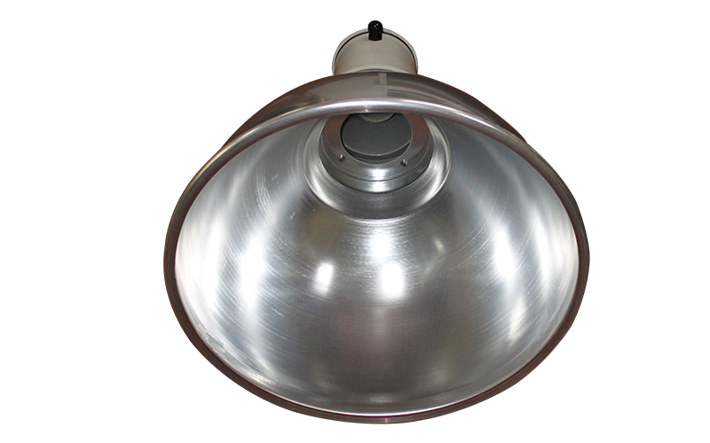
1.Ürün Bilgisi
Ürün Kodu |  | : | SD-17 İP65
Ürün Adı |  | : | 2000 W-380 Volt Stad Armatürü
Gövde |  | : | Aleminyum Döküm
Reflektör |  | : | Aleminyum Reflektör
Duy |  | : | E 40 Porselen Duy
Boya |  | : | Statik Toz Boya
Conta |  | : | Yanmaz Silikon Lastik
Cam |  | : | Isıya ve Darbeye Dayanıklı Cam
Ağırlık |  | : | 10 KG
Çap |  | : | 55 CM
Derinlik |  | : | 60 CM

2.Ürün Özellikleri
1- | Stad aydınlatmaları için en uygun armatürdür.
2- | Stad içi tavan aydınlatması için oldukça uygundur.
3- | Alış veriş merkezleri tavandan askılı şekilde kullanılabilir.
4- | Kapalı spor salonları, depolarda tavandan askılı şekilde kullanılabilir.
5- | Müze içi tavan aydınlatması için oldukça uygundur.
6- | Yüksek ısıya karşı dayanıklıdır.
7- | Elektrik kaçağına karşı dayanıklıdır.
8- | Su kaçağına ve yağmura karşı dayanıklıdır.

3.Güvenlik Önlemleri
1- | Tehlike! Dikkat Elektrik Şoku!
2- | Ürün içerisine müdahale etmeden önce, ürünün enerjisini kesiniz.
3- | Ürünün zarar görmemesi için, ürün içerisine toz, yanıcı gaz ve yabancı maddelerin girmesine izin vermeyiniz.
4- | Ürün iç bağlantıları yapılırken, yüksek sıcaklık, nemli, su damlayan, tozlu, titreşimli, elektrik şoku olan ortamlardan uzak yerde kurulum yapılmalıdır.
5- | Ürün bağlantı vidalarını, su ve toz geçirmeyecek şekilde ayrıca, cam ve parça deformasyonu yapmayacak şekilde sıkınız.
6- | Ürüne müdahale ederken yüksek ısı olması durumunu göz önünde bulundurunuz.
7- | Üründe güç anahtarı ve sigorta yoktur. Eğer zorunlu ise lütfen en korunaklı şekilde bağlantı yapınız.
8- | Ürün temizliğini yumuşak ve kuru bir bez ile yapınız.
9- | Hayati tehlike bulunduran tüm durumlardan uzak durunuz.

SD-31
SÜPERDENİZ AYDINLATMA |  |  |  |  |  | Metin KEKEVE
 |  |  |  | Adres | : | Büyük Piyale Paşa Caddesi Selçuk Sokak
 |  |  |  |  |  | No:2/A Okmeydanı/Beyoğlu/İstanbul
 |  |  |  | Telefon | : | 0212 254 95 80
 |  |  |  | Fax | : | 0212 235 12 26
 |  |  |  | Site | : | www.superdenizaydinlatma.com
İMALAT-SATIŞ VE DAHİLİ TİCARET |  |  |  | Mail | : | superdenizaydinlatma@gmail.com

Ürün Bilgilendirme Formu

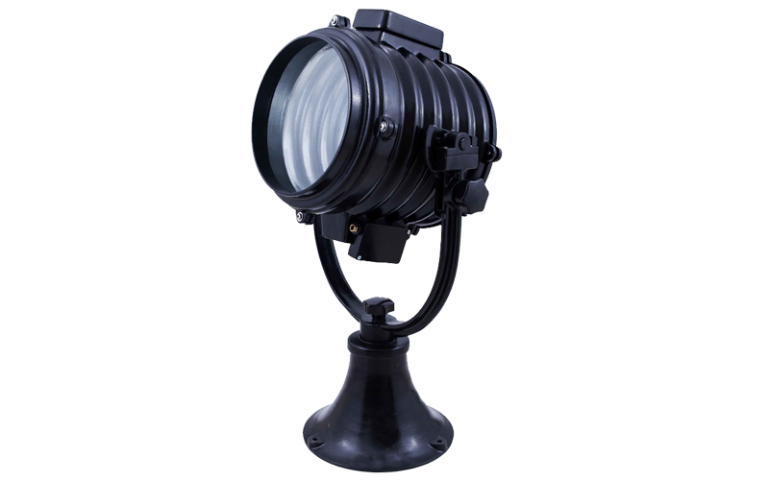
1.Ürün Bilgisi
Ürün Kodu |  | : | SD-31 İP64
Ürün Adı |  | : | Uzun Menzilli Tarama Projektörü 1000W-220 Volt Ampullü
Gövde |  | : | Aleminyum Döküm
Reflektör |  | : | Aleminyum Reflektör
Duy |  | : | GX 9,5 Porselen Duy
Boya |  | : | Statik Toz Boya
Conta |  | : | Yanmaz Silikon Lastik
Cam |  | : | Isıya ve Darbeye Dayanıklı Cam
Ağırlık |  | : | 24 KG
Çap |  | : | 40 CM
Yükseklik |  | : | 90 CM
Derinlik |  | : | 45 CM

2.Ürün Özellikleri
1- | Sağa sola 360 derece, yukarı aşağı 80-90 derece açı ile hareket eder ve el ile kumanda edilir.
2- | Askeri nöbet kulubeleri, Ceza evi nöbetçi kulubeleri, Fabrika nöbet kulubeleri için uygundur.
3- | Sınır gözetleme, Gemi alan tararamaları için uygundur.
4- | 1000 M ye kadar aydınlatma gücüne sahiptir.
5- | Yüksek darbeye karşı dayanıklıdır.
6- | Yüksek ısıya karşı dayanıklıdır.
7- | Elektrik kaçağına karşı dayanıklıdır.
8- | Su kaçağına ve yağmura karşı dayanıklıdır.

3.Güvenlik Önlemleri
1- | Tehlike! Dikkat Elektrik Şoku!
2- | Ürün içerisine müdahale etmeden önce, ürünün enerjisini kesiniz.
3- | Ürünün zarar görmemesi için, ürün içerisine toz, yanıcı gaz ve yabancı maddelerin girmesine izin vermeyiniz.
4- | Ürün iç bağlantıları yapılırken, yüksek sıcaklık, nemli, su damlayan, tozlu, titreşimli, elektrik şoku olan ortamlardan uzak yerde kurulum yapılmalıdır.
5- | Ürün bağlantı vidalarını, su ve toz geçirmeyecek şekilde ayrıca, cam ve parça deformasyonu yapmayacak şekilde sıkınız.
6- | Ürüne müdahale ederken yüksek ısı olması durumunu göz önünde bulundurunuz.
7- | Üründe güç anahtarı ve sigorta yoktur. Eğer zorunlu ise lütfen en korunaklı şekilde bağlantı yapınız.
8- | Ürün temizliğini yumuşak ve kuru bir bez ile yapınız.
9- | Hayati tehlike bulunduran tüm durumlardan uzak durunuz.

SD-32
SÜPERDENİZ AYDINLATMA |  |  |  |  |  | Metin KEKEVE
 |  |  |  | Adres | : | Büyük Piyale Paşa Caddesi Selçuk Sokak
 |  |  |  |  |  | No:2/A Okmeydanı/Beyoğlu/İstanbul
 |  |  |  | Telefon | : | 0212 254 95 80
 |  |  |  | Fax | : | 0212 235 12 26
 |  |  |  | Site | : | www.superdenizaydinlatma.com
İMALAT-SATIŞ VE DAHİLİ TİCARET |  |  |  | Mail | : | superdenizaydinlatma@gmail.com

Ürün Bilgilendirme Formu

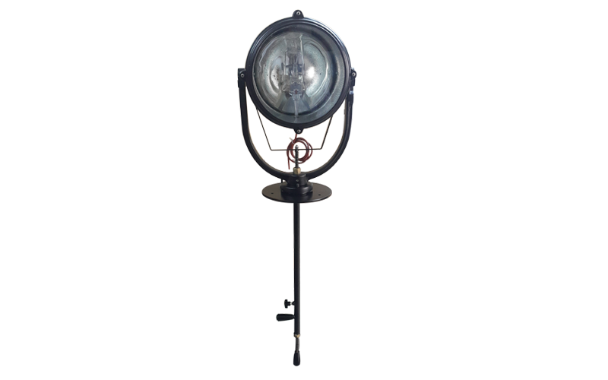
1.Ürün Bilgisi
Ürün Kodu |  | : | SD-32 İP64
Ürün Adı |  | : | Uzun Menzilli Kumandalı Tarama Projektörü 1000W-220 Volt Ampullü
Gövde |  | : | Aleminyum Döküm
Reflektör |  | : | Aleminyum Reflektör
Duy |  | : | GX 9,5 Porselen Duy
Boya |  | : | Statik Toz Boya
Conta |  | : | Yanmaz Silikon Lastik
Cam |  | : | Isıya ve Darbeye Dayanıklı Cam
Ağırlık |  | : | 20 KG
Çap |  | : | 40 CM
Yükseklik |  | : | 150 CM
Derinlik |  | : | 45 CM

2.Ürün Özellikleri
1- | Sağa sola 360 derece, yukarı aşağı 80-90 derece açı ile hareket eder ve el ile kumanda edilir.
2- | Askeri nöbet kulubeleri, Ceza evi nöbetçi kulubeleri, Fabrika nöbet kulubeleri için uygundur.
3- | Sınır gözetleme, Gemi alan tararamaları için uygundur.
4- | 1000 M ye kadar aydınlatma gücüne sahiptir.
5- | Altta bulunan kumandası ile klube üzerine monte edilir ve kumanda edilebilir.
6- | Yüksek darbeye karşı dayanıklıdır.
7- | Yüksek ısıya karşı dayanıklıdır.
8- | Elektrik kaçağına karşı dayanıklıdır.
9- | Su kaçağına ve yağmura karşı dayanıklıdır.

3.Güvenlik Önlemleri
1- | Tehlike! Dikkat Elektrik Şoku!
2- | Ürün içerisine müdahale etmeden önce, ürünün enerjisini kesiniz.
3- | Ürünün zarar görmemesi için, ürün içerisine toz, yanıcı gaz ve yabancı maddelerin girmesine izin vermeyiniz.
4- | Ürün iç bağlantıları yapılırken, yüksek sıcaklık, nemli, su damlayan, tozlu, titreşimli, elektrik şoku olan ortamlardan uzak yerde kurulum yapılmalıdır.
5- | Ürün bağlantı vidalarını, su ve toz geçirmeyecek şekilde ayrıca, cam ve parça deformasyonu yapmayacak şekilde sıkınız.
6- | Ürüne müdahale ederken yüksek ısı olması durumunu göz önünde bulundurunuz.
7- | Üründe güç anahtarı ve sigorta yoktur. Eğer zorunlu ise lütfen en korunaklı şekilde bağlantı yapınız.
8- | Ürün temizliğini yumuşak ve kuru bir bez ile yapınız.
9- | Hayati tehlike bulunduran tüm durumlardan uzak durunuz.

SD-33
SÜPERDENİZ AYDINLATMA |  |  |  |  |  | Metin KEKEVE
 |  |  |  | Adres | : | Büyük Piyale Paşa Caddesi Selçuk Sokak
 |  |  |  |  |  | No:2/A Okmeydanı/Beyoğlu/İstanbul
 |  |  |  | Telefon | : | 0212 254 95 80
 |  |  |  | Fax | : | 0212 235 12 26
 |  |  |  | Site | : | www.superdenizaydinlatma.com
İMALAT-SATIŞ VE DAHİLİ TİCARET |  |  |  | Mail | : | superdenizaydinlatma@gmail.com

Ürün Bilgilendirme Formu

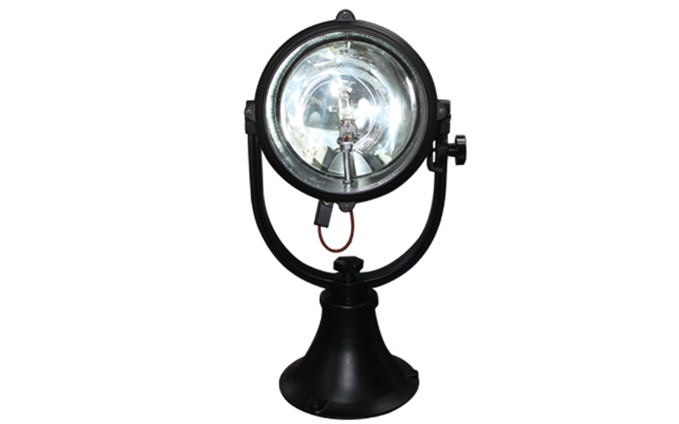
1.Ürün Bilgisi
Ürün Kodu |  | : | SD-33 İP64
Ürün Adı |  | : | Uzun Menzilli Tarama Projektörü 1000W-220 Volt Ampullü
Gövde |  | : | Aleminyum Döküm
Reflektör |  | : | Aleminyum Reflektör
Duy |  | : | GX 9,5 Porselen Duy
Boya |  | : | Statik Toz Boya
Conta |  | : | Yanmaz Silikon Lastik
Cam |  | : | Isıya ve Darbeye Dayanıklı Cam
Ağırlık |  | : | 20 KG
Çap |  | : | 40 CM
Yükseklik |  | : | 85 CM
Derinlik |  | : | 45 CM

2.Ürün Özellikleri
1- | Sağa sola 360 derece, yukarı aşağı 80-90 derece açı ile hareket eder ve el ile kumanda edilir.
2- | Askeri nöbet kulubeleri, Ceza evi nöbetçi kulubeleri, Fabrika nöbet kulubeleri için uygundur.
3- | Sınır gözetleme, Gemi alan tararamaları için uygundur.
4- | 1000 M ye kadar aydınlatma gücüne sahiptir.
5- | Yüksek darbeye karşı dayanıklıdır.
6- | Yüksek ısıya karşı dayanıklıdır.
7- | Elektrik kaçağına karşı dayanıklıdır.
8- | Su kaçağına ve yağmura karşı dayanıklıdır.

3.Güvenlik Önlemleri
1- | Tehlike! Dikkat Elektrik Şoku!
2- | Ürün içerisine müdahale etmeden önce, ürünün enerjisini kesiniz.
3- | Ürünün zarar görmemesi için, ürün içerisine toz, yanıcı gaz ve yabancı maddelerin girmesine izin vermeyiniz.
4- | Ürün iç bağlantıları yapılırken, yüksek sıcaklık, nemli, su damlayan, tozlu, titreşimli, elektrik şoku olan ortamlardan uzak yerde kurulum yapılmalıdır.
5- | Ürün bağlantı vidalarını, su ve toz geçirmeyecek şekilde ayrıca, cam ve parça deformasyonu yapmayacak şekilde sıkınız.
6- | Ürüne müdahale ederken yüksek ısı olması durumunu göz önünde bulundurunuz.
7- | Üründe güç anahtarı ve sigorta yoktur. Eğer zorunlu ise lütfen en korunaklı şekilde bağlantı yapınız.
8- | Ürün temizliğini yumuşak ve kuru bir bez ile yapınız.
9- | Hayati tehlike bulunduran tüm durumlardan uzak durunuz.

SD-34
SÜPERDENİZ AYDINLATMA |  |  |  |  |  | Metin KEKEVE
 |  |  |  | Adres | : | Büyük Piyale Paşa Caddesi Selçuk Sokak
 |  |  |  |  |  | No:2/A Okmeydanı/Beyoğlu/İstanbul
 |  |  |  | Telefon | : | 0212 254 95 80
 |  |  |  | Fax | : | 0212 235 12 26
 |  |  |  | Site | : | www.superdenizaydinlatma.com
İMALAT-SATIŞ VE DAHİLİ TİCARET |  |  |  | Mail | : | superdenizaydinlatma@gmail.com

Ürün Bilgilendirme Formu

1.Ürün Bilgisi
Ürün Kodu |  | : | SD-34 İP64
Ürün Adı |  | : | Uzun Menzilli LED Projektör 125 Adet Power Led Lens Lümen 20300-150 Watt
Gövde |  | : | Aleminyum Döküm
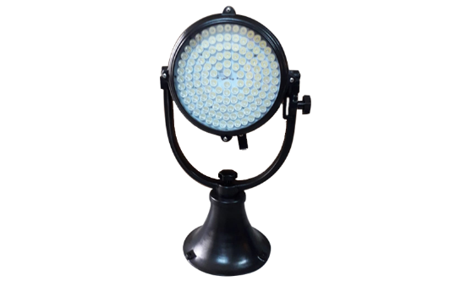
Reflektör |  | : | AC 100-240 Volt
Duy |  | : | 125 Adet Power Led Lens
Boya |  | : | Statik Toz Boya
Conta |  | : | Yanmaz Silikon Lastik
Cam |  | : | Isıya ve Darbeye Dayanıklı Cam
Ağırlık |  | : | 20 KG
Çap |  | : | 40 CM
Yükseklik |  | : | 90 CM
Derinlik |  | : | 45 CM

2.Ürün Özellikleri
1- | Lümen gücü 20300, Işık rengi beyaz.
2- | Sağa sola 360 derece, yukarı aşağı 80-90 derece açı ile hareket eder ve el ile kumanda edilir.
3- | Askeri nöbet kulubeleri, Ceza evi nöbetçi kulubeleri, Fabrika nöbet kulubeleri için uygundur.
4- | Sınır gözetleme, Gemi alan tararamaları için uygundur.
5- | 500 M ye kadar aydınlatma gücüne sahiptir.
6- | Yüksek darbeye karşı dayanıklıdır.
7- | Yüksek ısıya karşı dayanıklıdır.
8- | Elektrik kaçağına karşı dayanıklıdır.
9- | Su kaçağına ve yağmura karşı dayanıklıdır.

3.Güvenlik Önlemleri
1- | Tehlike! Dikkat Elektrik Şoku!
2- | Ürün içerisine müdahale etmeden önce, ürünün enerjisini kesiniz.
3- | Ürünün zarar görmemesi için, ürün içerisine toz, yanıcı gaz ve yabancı maddelerin girmesine izin vermeyiniz.
4- | Ürün iç bağlantıları yapılırken, yüksek sıcaklık, nemli, su damlayan, tozlu, titreşimli, elektrik şoku olan ortamlardan uzak yerde kurulum yapılmalıdır.
5- | Ürün bağlantı vidalarını, su ve toz geçirmeyecek şekilde ayrıca, cam ve parça deformasyonu yapmayacak şekilde sıkınız.
6- | Ürüne müdahale ederken yüksek ısı olması durumunu göz önünde bulundurunuz.
7- | Üründe güç anahtarı ve sigorta yoktur. Eğer zorunlu ise lütfen en korunaklı şekilde bağlantı yapınız.
8- | Ürün temizliğini yumuşak ve kuru bir bez ile yapınız.
9- | Hayati tehlike bulunduran tüm durumlardan uzak durunuz.

SD-35
SÜPERDENİZ AYDINLATMA |  |  |  |  |  | Metin KEKEVE
 |  |  |  | Adres | : | Büyük Piyale Paşa Caddesi Selçuk Sokak
 |  |  |  |  |  | No:2/A Okmeydanı/Beyoğlu/İstanbul
 |  |  |  | Telefon | : | 0212 254 95 80
 |  |  |  | Fax | : | 0212 235 12 26
 |  |  |  | Site | : | www.superdenizaydinlatma.com
İMALAT-SATIŞ VE DAHİLİ TİCARET |  |  |  | Mail | : | superdenizaydinlatma@gmail.com

Ürün Bilgilendirme Formu

1.Ürün Bilgisi
Ürün Kodu |  | : | SD-35 İP64
Ürün Adı |  | : | Uzun Menzilli Kumandalı Tarama Projektörü 1000W-220 Volt Ampullü
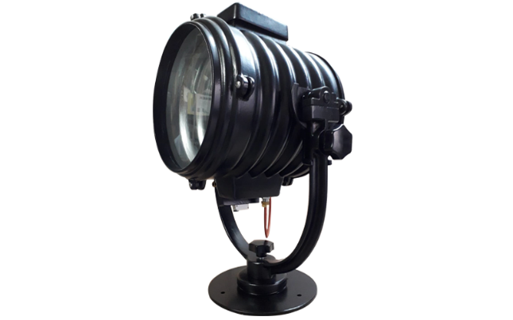
Gövde |  | : | Aleminyum Döküm
Reflektör |  | : | Yok
Duy |  | : | GX 9,5 Porselen Duy
Boya |  | : | Statik Toz Boya
Conta |  | : | Yanmaz Silikon Lastik
Cam |  | : | Isıya ve Darbeye Dayanıklı Cam
Ağırlık |  | : | 22 KG
Çap |  | : | 40 CM
Yükseklik |  | : | 70 CM
Derinlik |  | : | 50 CM

2.Ürün Özellikleri
1- | Sağa sola 360 derece, yukarı aşağı 80-90 derece açı ile hareket eder ve el ile kumanda edilir.
2- | Askeri nöbet kulubeleri, Ceza evi nöbetçi kulubeleri, Fabrika nöbet kulubeleri için uygundur.
3- | Sınır gözetleme, Gemi alan tararamaları için uygundur.
4- | 1000 M ye kadar aydınlatma gücüne sahiptir.
5- | Yüksek darbeye karşı dayanıklıdır.
6- | Yüksek ısıya karşı dayanıklıdır.
7- | Elektrik kaçağına karşı dayanıklıdır.
8- | Su kaçağına ve yağmura karşı dayanıklıdır.

3.Güvenlik Önlemleri
1- | Tehlike! Dikkat Elektrik Şoku!
2- | Ürün içerisine müdahale etmeden önce, ürünün enerjisini kesiniz.
3- | Ürünün zarar görmemesi için, ürün içerisine toz, yanıcı gaz ve yabancı maddelerin girmesine izin vermeyiniz.
4- | Ürün iç bağlantıları yapılırken, yüksek sıcaklık, nemli, su damlayan, tozlu, titreşimli, elektrik şoku olan ortamlardan uzak yerde kurulum yapılmalıdır.
5- | Ürün bağlantı vidalarını, su ve toz geçirmeyecek şekilde ayrıca, cam ve parça deformasyonu yapmayacak şekilde sıkınız.
6- | Ürüne müdahale ederken yüksek ısı olması durumunu göz önünde bulundurunuz.
7- | Üründe güç anahtarı ve sigorta yoktur. Eğer zorunlu ise lütfen en korunaklı şekilde bağlantı yapınız.
8- | Ürün temizliğini yumuşak ve kuru bir bez ile yapınız.
9- | Hayati tehlike bulunduran tüm durumlardan uzak durunuz.

